Portada
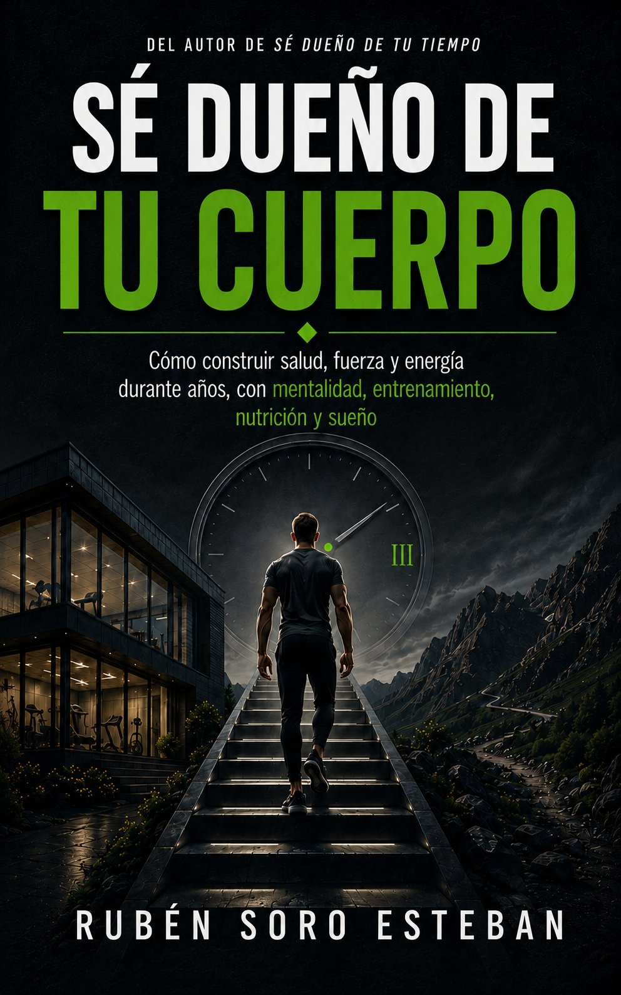

¿Te han resultado útiles estas rutinas?

Entonces hay más esperándote: en mi web y en Instagram comparto consejos prácticos —sin humo— para entrenar con cabeza, comer bien y construir una salud que dure años.

www.rubensoro.es

Instagram · @rubensoro.seduenodetucuerpo

Nos vemos dentro. — Rubén

